Samples
 | TEST CASE

 | System Name： | MSISTORE
 | Module Code： | CR100 - Export to excel
 | Test requirement:
 | Pass | 14 | Pending | 0
 | Fail | 0 | Number of test cases: | 14

STT | ID | Test Case Description | Test Case Procedure | Expected Results | Actual Results | Test date | Status

1 | Kiểm tra chức năng đăng nhập với tài khoản và mật khẩu hợp lệ
 | TC3_2_1_1 | Kiểm tra đăng nhập thành công với tài khoản và mật khẩu hợp lệ | 1: Vào trang đăng nhập 2: Nhập tài khoản là: "theanh5" 3: Nhập đúng với mật khẩu là: "Theanh28" 4: Click nút "Sign in" | Đăng nhập thành công. Hệ Hệ thống chuyển người dùng về trang chủ với trạng thái đăng nhập thành công(Avatar người dùng hiện góc trên bên phải) | 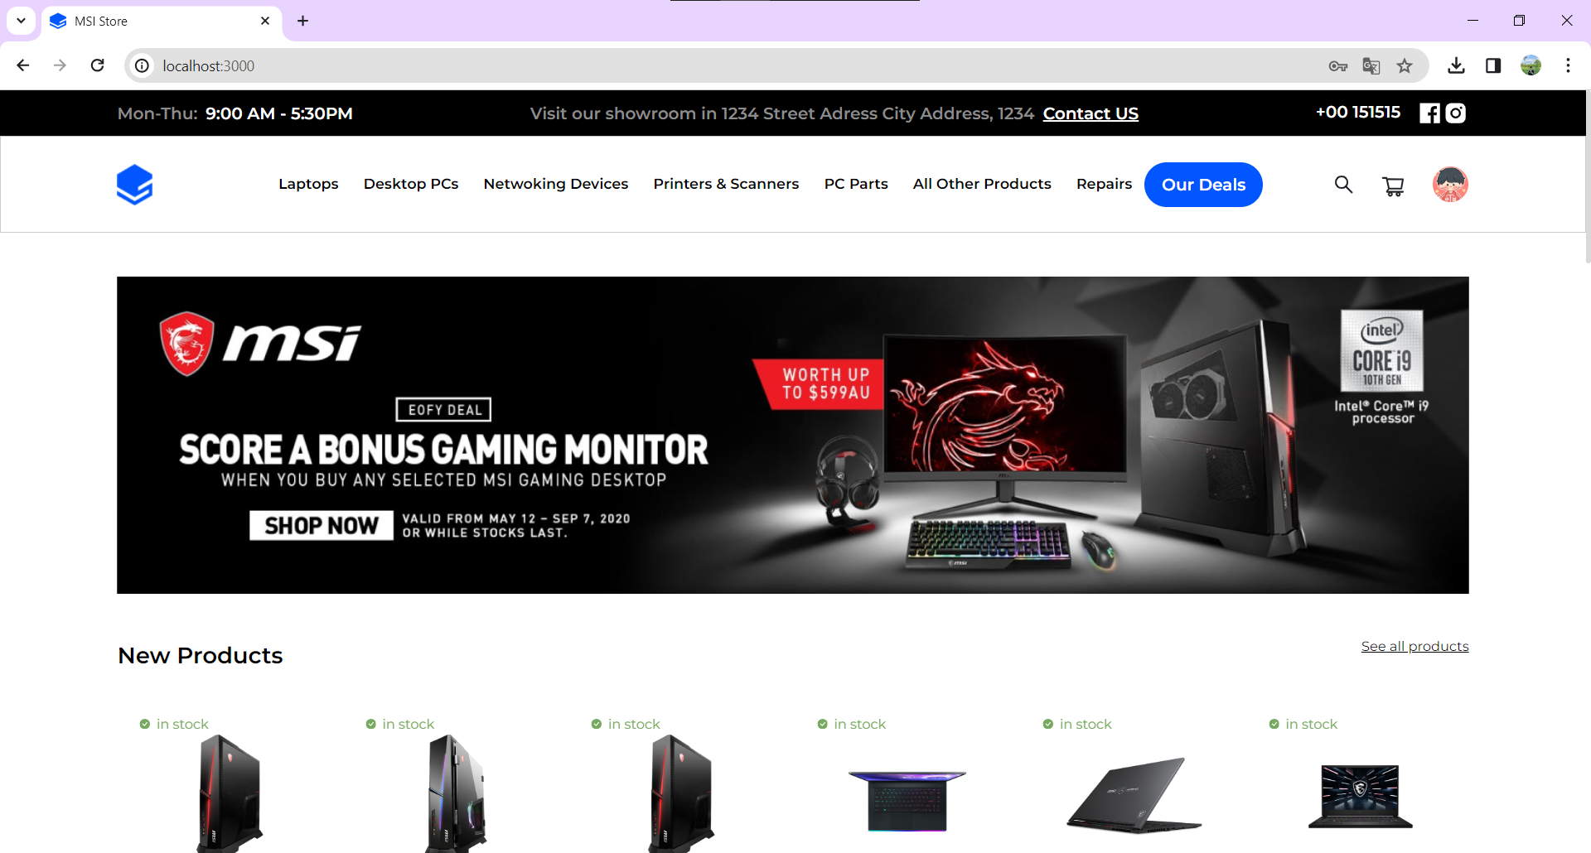 | 2024-01-09 | Pass
2 | Kiểm tra chức năng đăng nhập với tài khoản chưa có trong hệ thống
 | TC3_2_1_2 | Kiểm tra đăng nhập thất bại bằng tài khoản đúng định dạng nhưng chưa từng đăng ký. | 1: Vào trang đăng nhập 2: Nhập tài khoản với tên tài khoản là: "aaaaaaaaaa" 3: Nhập mật khẩu là: "Theanh28" 4: Click nút "Sign in" | Đăng nhập thất bại. Hiển thị thông báo "Account not found". | 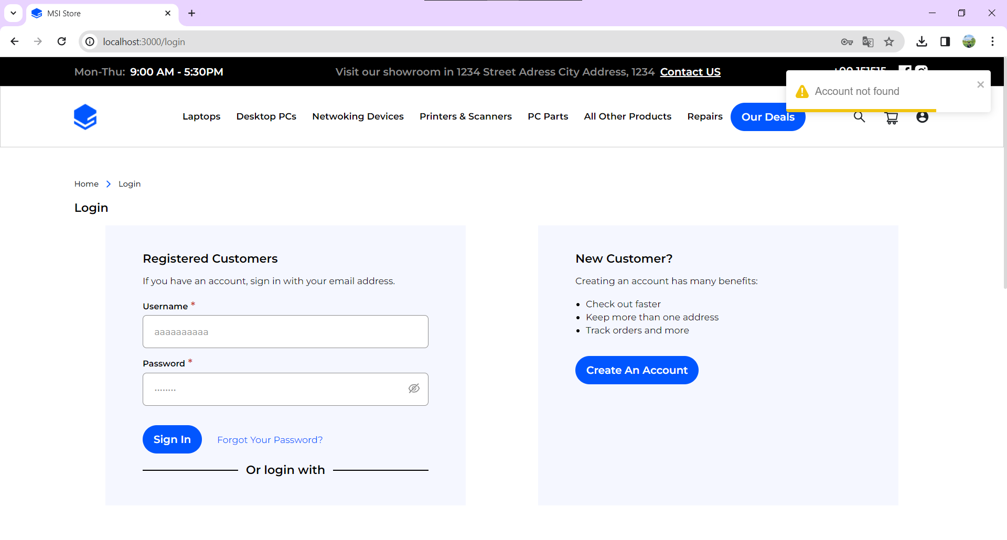 | 2024-01-09 | Pass
3 | Kiểm tra chức năng đăng nhập với tài khoản không hợp lệ
 | TC3_2_1_3 | Kiểm tra đăng nhập thất bại bằng tài khoản với mật khẩu không hợp lệ. | 1: Vào trang đăng nhập 2: Nhập tên tài khoản: "a" 3: Nhập sai với mật khẩu là: "Password" 4: Click nút "Sign in" | Đăng nhập thất bại. Hiển thị thông báo "Vui lòng nhập khớp với định dang yêu cầu". | 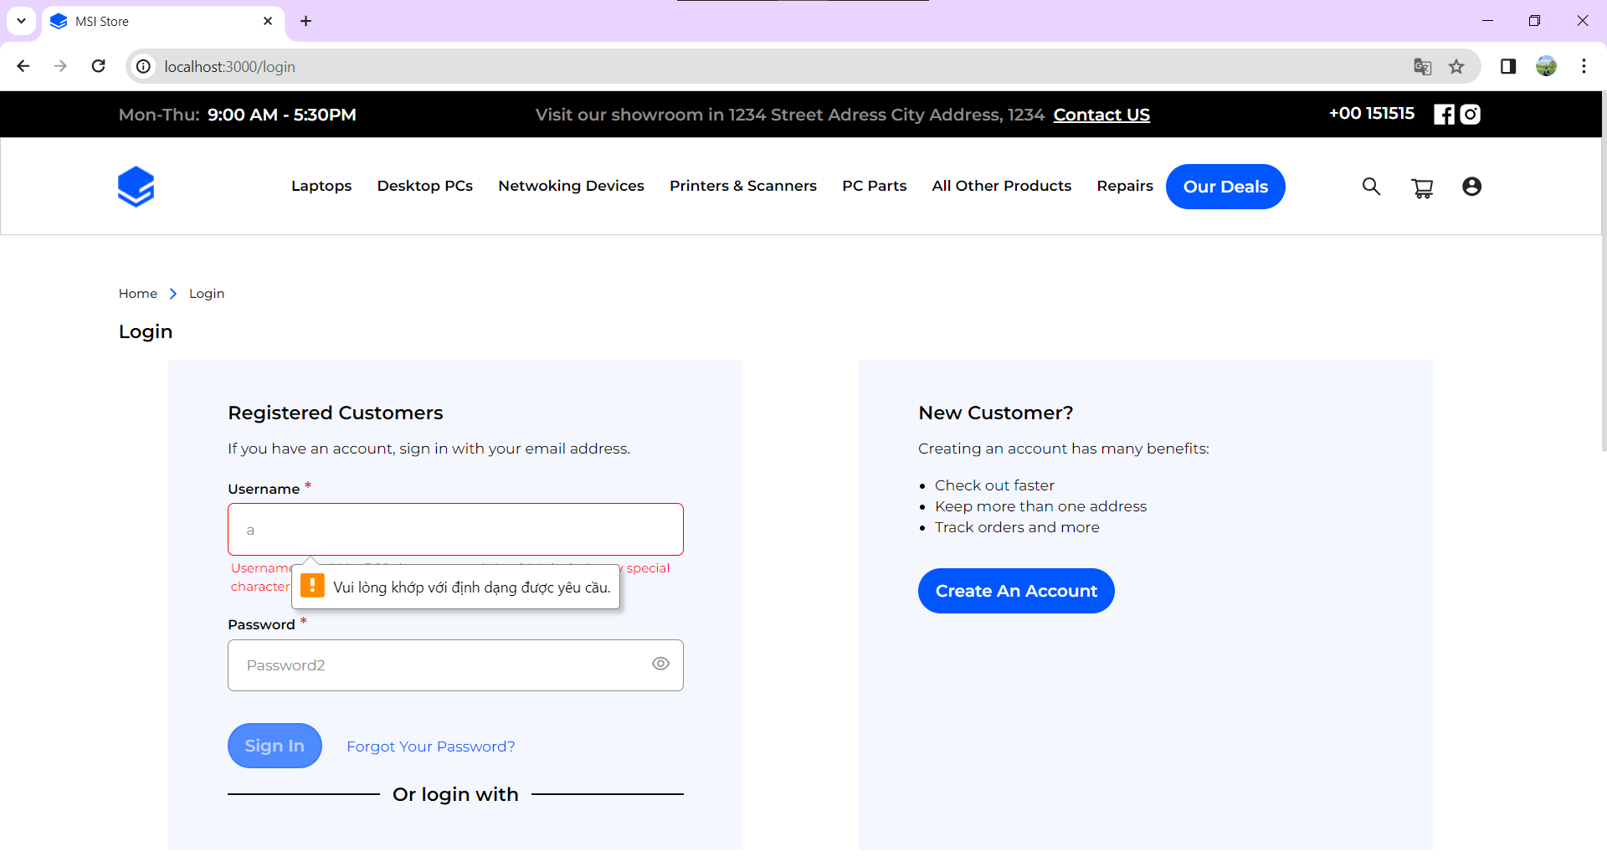 | 2024-01-09 | Pass
4 | Kiểm tra chức năng đăng nhập với mật khẩu không hợp lệ
 | TC3_2_1_4 | Kiểm tra đăng nhập thất bại bằng tài khoản với mật khẩu không hợp lệ. | 1: Vào trang đăng nhập 2: Nhập tên tài khoản: "theanh5" 3: Nhập sai với mật khẩu là: "a" 4: Click nút "Sign in" | Đăng nhập thất bại. Hiển thị thông báo "Vui lòng nhập khớp với định dang yêu cầu". | 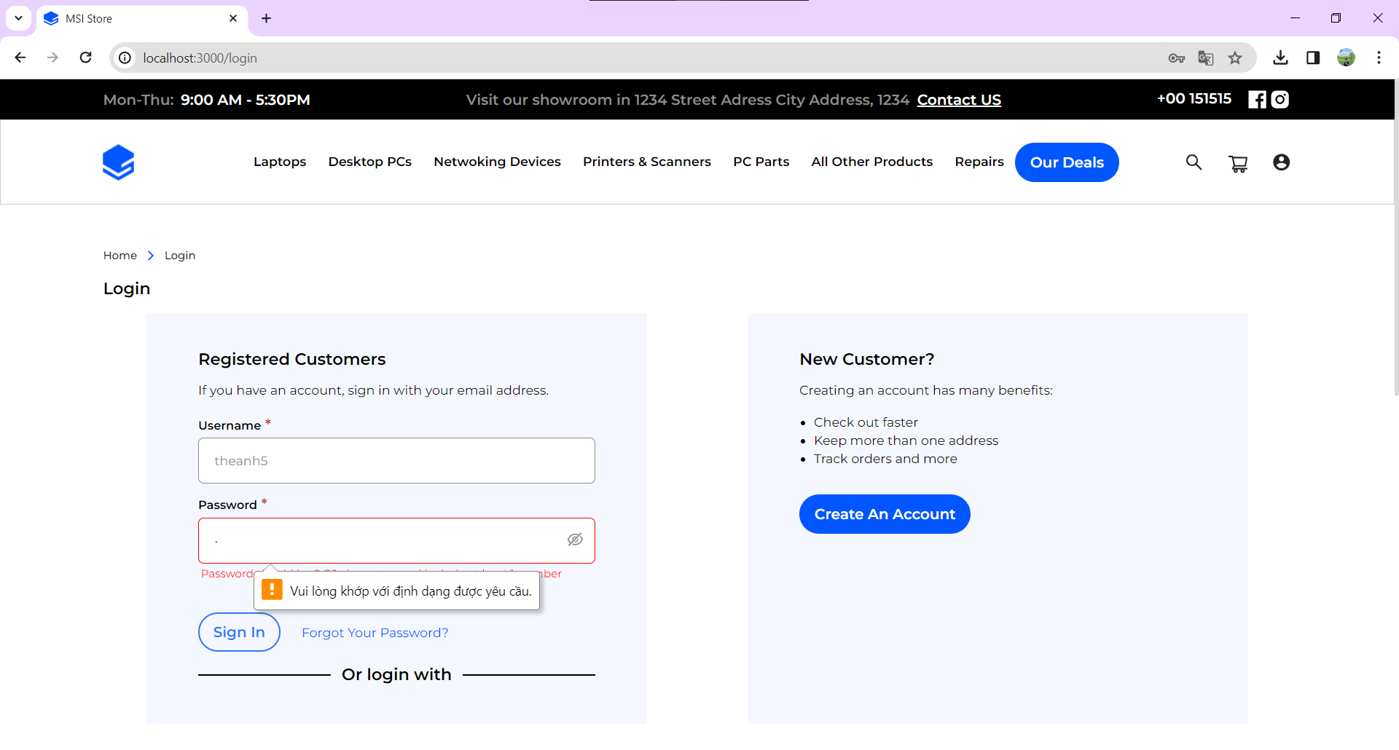 | 2024-01-09 | Pass
5 | Kiểm tra chức năng đăng nhập với tài khoản để trống
 | TC3_2_1_5 | Kiểm tra đăng nhập thất bại bằng tài khoản để trống, | 1: Vào trang đăng nhập 2: Nhập tên tài khoản: "" 3: Nhập sai với mật khẩu là: "Passw0rd" 4: Click nút "Sign in" | Đăng nhập thất bại. Hiển thị thông báo "Vui lòng nhập khớp với định dang yêu cầu".. |  | 2024-01-09 | Pass
6 | Kiểm tra chức năng đăng nhập với mật khẩu để trống
 | TC3_2_1_6 | Kiểm tra đăng nhập thất bại bằng tài khoản với mật khẩu để trống, | 1: Vào trang đăng nhập 2: Nhập tên tài khoản: "theanh5" 3: Nhập sai với mật khẩu là: "" 4: Click nút "Sign in" | Đăng nhập thất bại. Hiển thị thông báo "Vui lòng nhập đầy đủ thông tin!". | 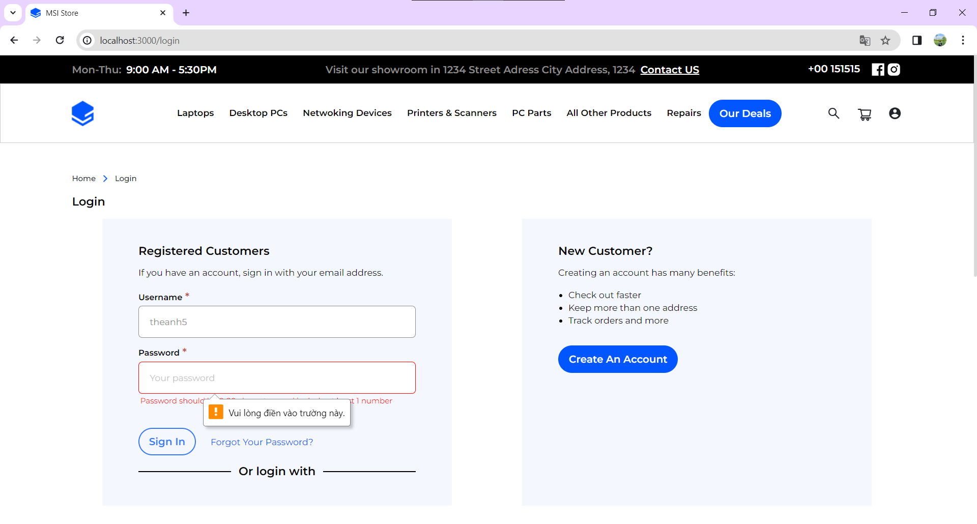 | 2024-01-09 | Pass
7 | Kiểm tra chức năng đăng ký với đầy đủ thông tin hợp lệ
 | TC3_2_2_1 | Kiểm tra đăng ký thành công với thông tin đầy đủ và đúng định dạng yêu cầu | 1: Vào trang đăng ký 2: Nhập first name là: "Anh" 3: Nhập last name là: "Nguyễn" 4: Nhập user name là: "theanh28" 5: Nhập email là: "abc@gmail.com" 6: Nhập password là: "Theanh28" 7: Nhập confirm password là: :Theanh28" 8: Chọn select a image file chọn một file với các định dạng: .jpg, .png, . jpeg, gif 9. Click nút "Create" | Đăng ký thành công Hệ thống thông báo "Register successfully, redirecting to homepage" và sau 2s chuyển người dùng về trang chủ. |  | 2024-01-10 | Pass
8 | Kiểm tra chức năng đăng ký với tài khoản không hợp lệ
 | TC3_2_2_2 | Kiểm tra đăng ký với dữ liệu ô usernmae không hợp lệ. | 1: Vào trang đăng ký 2: Nhập user name là: "a" | Hiển thị thông báo "Username should be 3-16 characters and shouldn't include any special character!". | 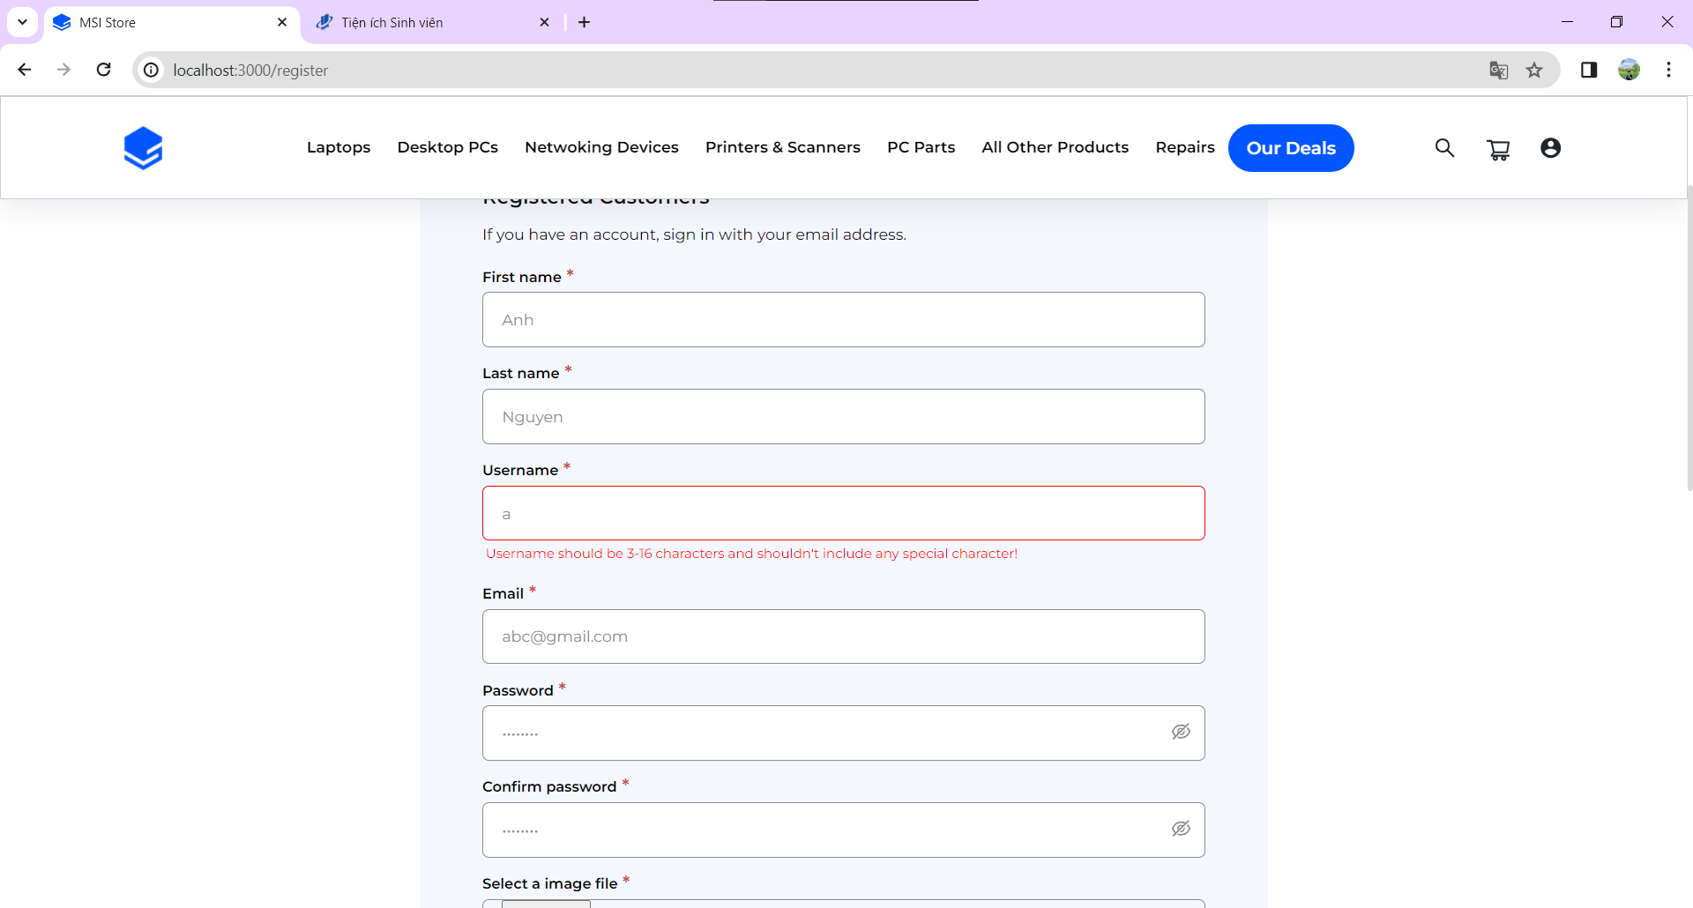 | 2024-01-10 | Pass
9 | Kiểm tra chức năng ký với tài mật khẩu không hợp lệ
 | TC3_2_2_3 | Kiểm tra đăng ký với dữ liệu ô password không hợp lệ. | 1: Vào trang đăng ký 2: Nhập password là: "a" | Hiển thị thông báo "Password should be 8-20 characters and include at least 1 number" | 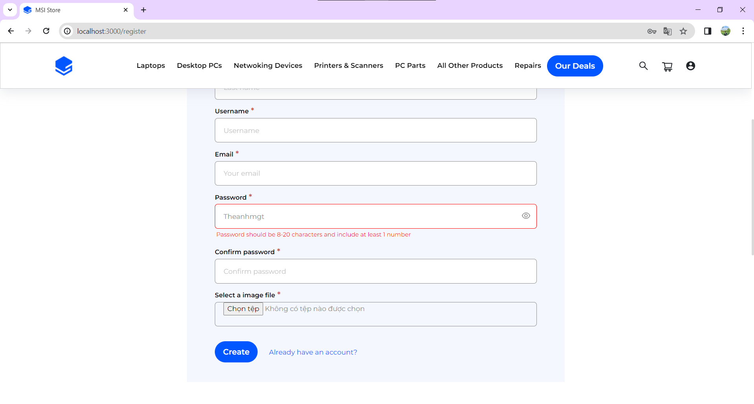 | 2024-01-10 | Pass
10 | Kiểm tra chức năng đăng ký với avatar không hợp lệ
 | TC3_2_2_4 | Kiểm tra đăng ký với ô avatar không phải là một trong các định dạng .jpg, .png, . jpeg, gif | 1: Vào trang đăng ký 2: Nhập first name là: "Anh" 3: Nhập last name là: "Nguyễn" 4: Nhập user name là: "theanh28" 5: Nhập email là: "abc@gmail.com" 6: Nhập password là: "Theanh28" 7: Nhập confirm password là: :Theanh28" 8: Chọn select a image file chọn một file không phải một trong các định dạng: .jpg, .png, . jpeg, gif 9. Click nút "Create" | Đăng ký thất bại Hệ thống thông báo "Invalid file type " | 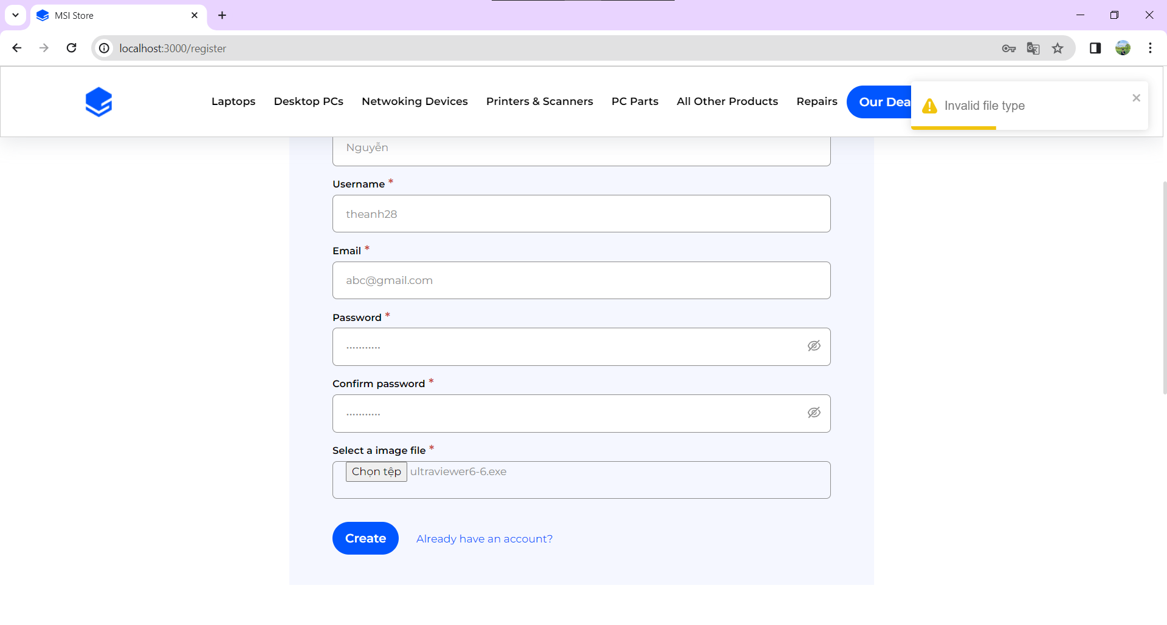 | 2024-01-10 | Pass
11 | Kiểm tra chức năng đăng ký với tài khoản đã tồn tại
 | TC3_2_2_5 | Kiểm tra đăng ký với một tài khoản đã đăng tồn tại | 1: Vào trang đăng ký 2: Nhập first name là: "Anh" 3: Nhập last name là: "Nguyễn" 4: Nhập user name là: "theanh5" 5: Nhập email là: "abc@gmail.com" 6: Nhập password là: "Theanh28" 7: Nhập confirm password là: :Theanh28" 8: Chọn select a image file chọn một file với các định dạng: .jpg, .png, . jpeg, gif 9. Click nút "Create" | Đăng ký thất bại. Hiển thị thông báo "Account already exists" | 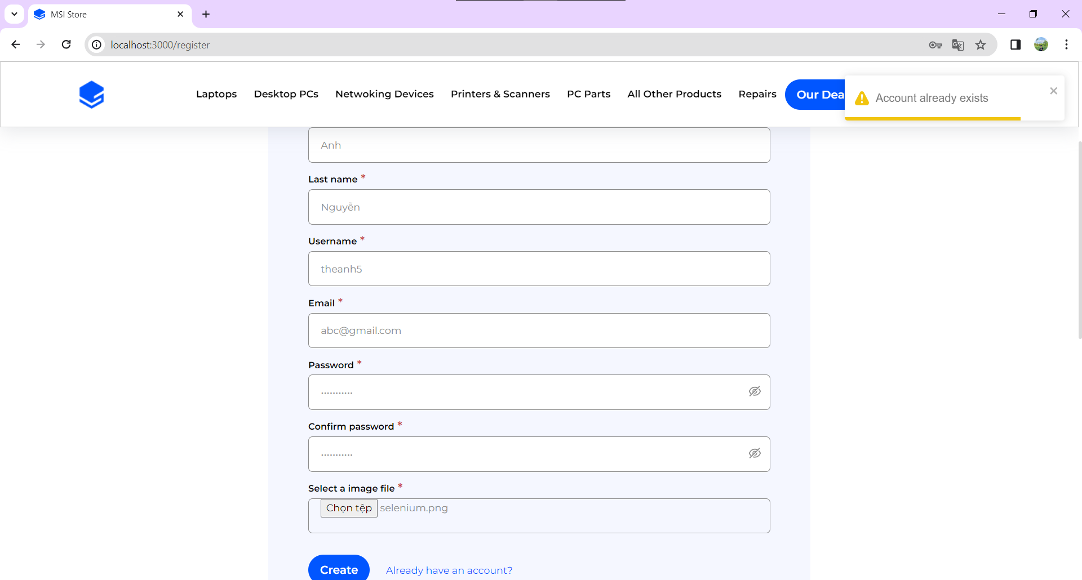 | 2024-01-10 | Pass
12 | Kiểm tra chức năng thay đổi mật khẩu thành công
 | TC3_2_3_1 | Kiểm tra chức năng thay đổi mật khẩu thành công. | 1: Đăng nhập với tải khoản là "theanh5" và mật khẩu là "Theanh28" 2: Vào trang thông tin cá nhân 3: Click vào "Change Password". 4: Nhập current password là: "Theanh28". 5: Nhập new password là: "Theanh30" 6: Click 'save" | Thay đổi mật khẩu thành công Hệ thống thông báo "Changed password successlly" | 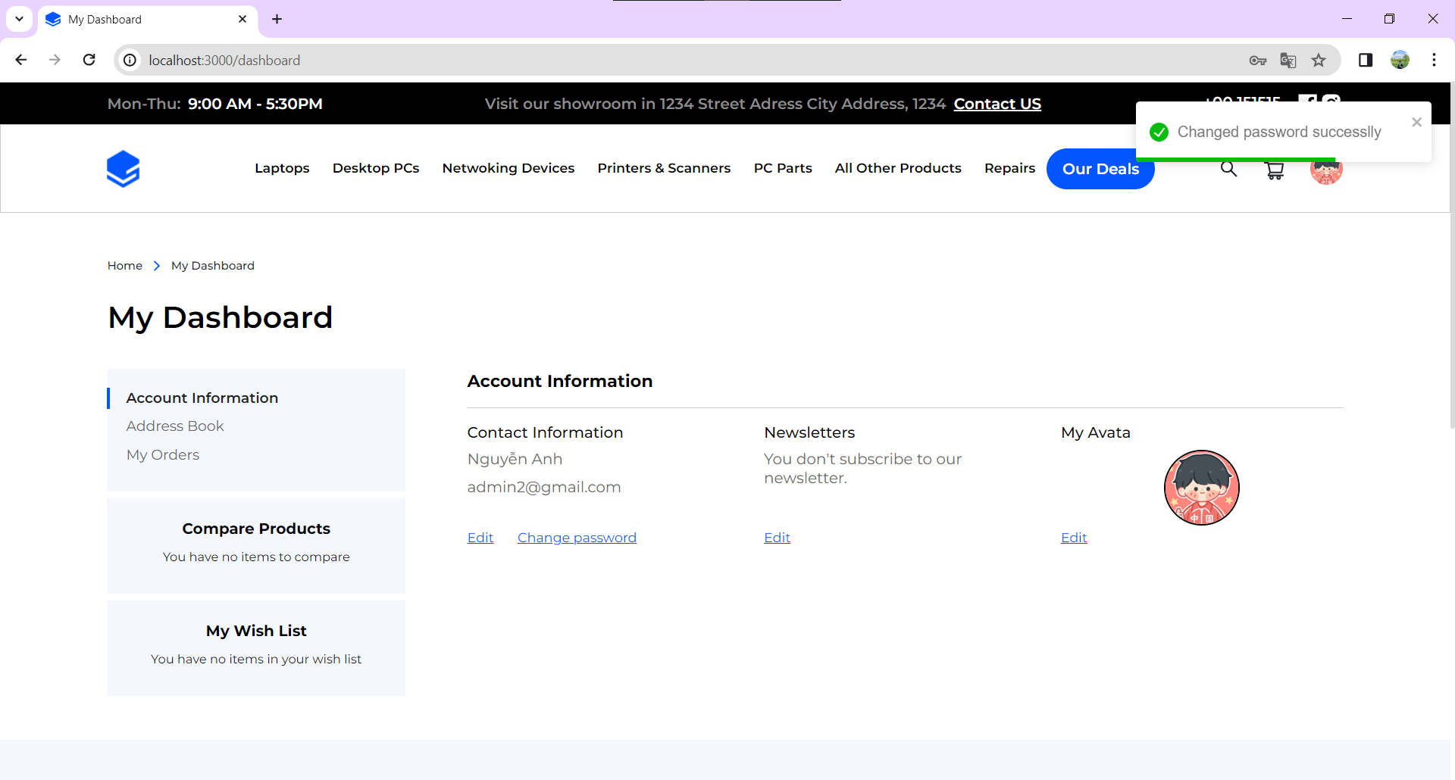 | 2024-01-11 | Pass
13 | Kiểm tra chức năng thay đổi mật khẩu với mật khẩu cũ sai
 | TC3_2_3_2 | Kiểm tra chức năng thay đổi mật khẩu với mật khẩu cũ không chính xác | 1: Đăng nhập với tải khoản là "theanh5" và mật khẩu là "Theanh28" 2: Vào trang thông tin cá nhân 3: Click vào "Change Password". 4: Nhập current password là: "Theanh28". 5: Nhập new password là: "Passw0rd" (sai) 6: Click 'save" | Thay đổi mật khẩu thất bại Hệ thống thông báo "Current password is incorrect" |  | 2024-01-11 | Pass
14 | Kiểm tra chức năng thay đổi mật khẩu với mật khẩu cũ để trống
 | TC3_2_3_3 | Kiểm tra chức năng thay đổi mật khẩu với mật khẩu không hợp lệ. | 1: Đăng nhập với tải khoản là "theanh5" và mật khẩu là "Theanh28" 2: Vào trang thông tin cá nhân 3: Click vào "Change Password". 4: Nhập current password là: "" 5. Nhập new password là: "Partw0rd" | Thay đổi mật khẩu thất bại Hệ thống thông báo "Password should be 8-20 characters and include at least 1 number" | 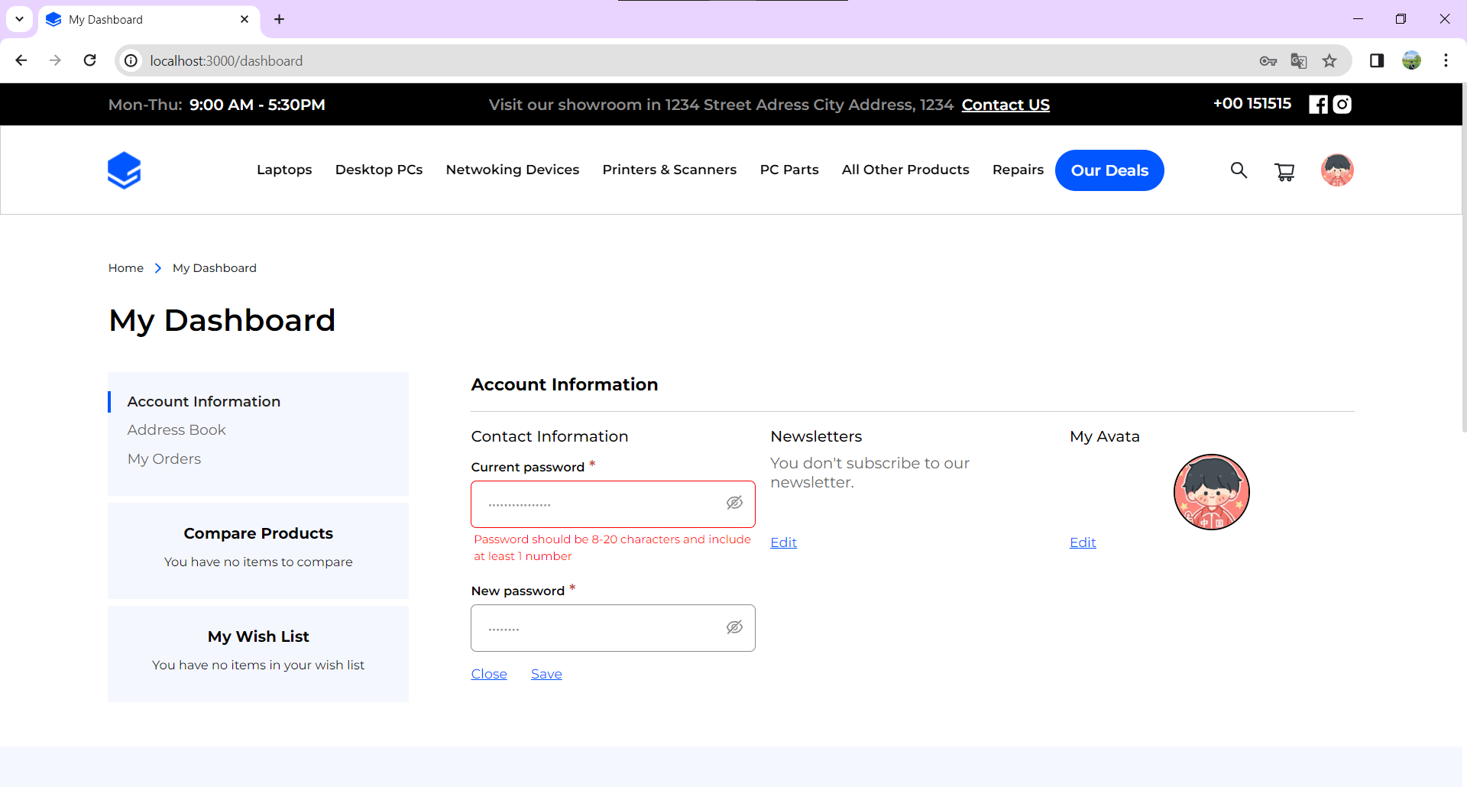 | 2024-01-11 | Pass

